שער
 | מדינת ישראל משרד המשפטים אגף מערכות מידע | 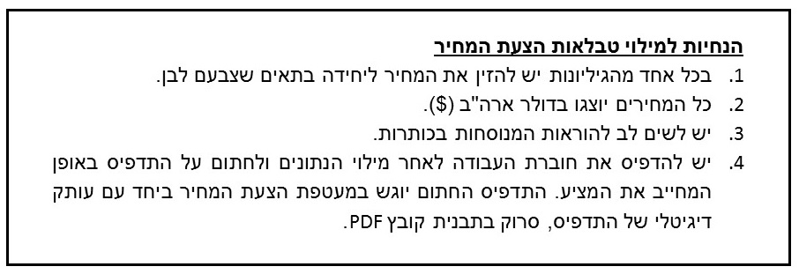
מזהה הפנייה לקבלת הצעות: | 06.2018

נושא הפנייה לקבלת הצעות: | הספקת שירותי תחזוקה ושירותי מומחה למוצרים מתוצרת חברת Checkpoint

שם הגוף המציע:

מזהה הגוף המציע (ח.פ/ח.צ/ע.מ וכדו')

תאריך:

חותמת וחתימה:

